상품제안서
리유저블 포시즌 473ml/650ml | 상품코드: F18279

 |  |  |  |  |  |  | 02-412-0044 | www.easy1.co.kr
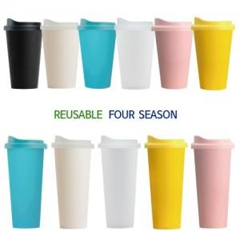

【상세/제작정보】

【인쇄/포장옵션】 | 실크 / 포장지포장

【공급단가】 | 수량 | 100~ | 500~ | 1,000~ | 3,000~ | 5,000~
*VAT별도 | 473ml | 1,620원 | 1,560원 | 1,500원 | 1,440원 | 1,400원
 | 650ml | 2,020원 | 1,950원 | 1,870원 | 1,800원 | 1,750원

【상품 URL】 | http://www.easy1.co.kr/src/goods_detail.php?gdno=18279

